概要设计
数据结构/数据模型 |  |  |  | 说明
 |  |  |  | 技术者ID是唯一番号，为什么要与社员ID区分开。
 | 【技术者】 |  |  | 答，因为有公司会采用先去现场面试，然后录用的程序，所以你是技术者，但可能还不是社员
 | |------------- | 技术者ID
 | |------------- | 技术者-技术ID |  | 技术者-技术ID |  | 技术者-社员ID
 | |------------- | 技术者-社员ID |  | 例、 |  | 例、
 | | |  |  | 1（技术者ID1=颜老师），1（技术ID1=java） |  | 1（技术者ID1=颜老师），1（社员ID1=A社社员1）
 | |------------- | 姓名 |  | 1（技术者ID1=颜老师），2（技术ID2=springMVC） |  | 2（技术者ID2=李老师），2（社员ID2=A社社员2）
 | |------------- | 性别
 | |------------- | 出生年月日 |  | 基本信息拿到技术者里面了。
 | |------------- | 毕业院校
 | |------------- | 最终学历
 | |------------- | 专业技能
 | |
 | |------------- | 【技术者基本信息】 |  | 注，每名技术者有多个技术 |  | 注，每名社员都可以是技术者
 | | | |------------- | 社员ID
 | | | |------------- | 社员CD
 | | | |------------- | 入职时间
 | | | |------------- | 契约ID | 这个契约ID可以和上次的契约画面连接上
 | |
 | |
 | |
老师写例子 | |------------- | 【技术者技术信息】
 | | | |------------- | 技术ID
 | | | |------------- | 技术方向 | 需要参考property的值
 | | | |------------- | 技术项目 | 需要参考property的值
 | | | |------------- | 资格-等级
 | | | |------------- | 年数-开始年月
 | | | |------------- | 备考说明
 | |
 | |
同学作练习 | |------------- | 【经验案件信息】 |  | 【找社员的技术信息】
 |  | |------------- | 经验案件ID |  | 1 先通过社员姓名找社员ID
 |  | |------------- | 经验案件名 |  | 2 再通过社员ID找技术者ID
 |  | |------------- | 经验案件概要 |  | 3 再通过技术者ID找技术ID
 |  | |------------- | 经验案件地点 |  | 4 通过每个技术ID找它的【技术方向】【技术项目】【年数】【备考说明】
 |  | |------------- | 担当职种
 |  | |------------- | 所在工程
 |  | |------------- | 开始时间
 |  | |------------- | 经验月数

处理流程（以案件为例）
JSP
java（Controller）跑前台的
java（Service）后台处理
java 数据中心

$("#search_btn").click(function()
后台的人会被前台的人唤起。
【师傅，有人想要办检索这个事情】（被唤起的当然是检索这个师傅）

public List<案件Bean> 案件search(@RequestBody 案件検索Bean 検索bean)

当用户点击【检索】按钮时，就等于有人在外面敲门了。
参考Jquery知识点
public List<案件Bean> 検索案件_by検索Bean(案件検索Bean bean)

前台等待的java成簇会被唤起，
被谁唤起呢，是被SpringMVC这个框架唤起的
【起来起来！干活了！】
参考巨人的脚趾甲系列知识点
public void 情報読み込み(String[] fileName)

怎么检索的呢。很简单。
【先搞一个海选】
就是【本着宁滥勿缺的精神，把每个满足条件的数据都找到】（就是只要您满足一个条件，就进入候选名单）

数据中心会一次性把所有数据都调取出来。
（可以参照文件处理的知识点）
ファイルを管理する
テキストファイルの入出力

private Map<String,List<String>> get中間結果_by案件検索Bean(案件検索Bean bean)

然后呢。
【再进行总决赛】
------评委打分，观众参与。
所有条件都满足，才能进决赛。
为什么标红。
参考巨人的脚趾甲系列知识点

protected List<String> get最終結果_by中間結果(Map<String,List<String>> 中間結果List)

就是把数据从文件读到内存里。
那数据是如何存在内存里的呢。
参考コレクション(HashMap)

private List<案件Bean> 取得検索結果_by最終結果(List<String> 最終結果idList)
看到明细一览里面的结果了吗。
那是各种TV搞出来的超超男女。。。。。。
前台会把后台检索到【总冠军】打包发给JSP
最后呢。
【开车去接本人】
送回前台

登陆处理概要（技术者） |  |  |  |  |  |  | 登陆处理流程（案件）

JSP
java（Controller）
java（Service）
java 数据中心
 | 先把【案件信息】登陆了。

public int 採番(String sPath)
$("#save_btn").click(function()
public String 案件save(@ModelAttribute("fbean") 案件Bean bean, Model model)
public String 追加案件_by案件Bean(案件Bean bean)
 |  | 由于您不只有一条案件经验，所以，会返回一堆的案件ID
 |  | 这里需要讲一下【数据结构】知识点了。

每条信息都是用ID管理的。
所以要先发个号牌。就叫采番。
 |  | 这一堆的案件ID该怎么抓在手里呢。
 |  | 这里需要讲一下【ArrayList】知识点了。

private void 追加案件_byFile_db_案件Bean(文件db file_db2, 案件Bean bean)
 | 再把【技术信息】登陆了。

public void 文件書込(String path,String 書込内容 )
为什么要用两个函数来处理呢。
因为登陆的时候可能要CHK。
OK的时候才登陆的。
（有残疾的是不是能报名、组委会要考察的）
 |  | 同上面的处理

领完牌子就直接去宿舍好了。
 | 最后把【技术者信息】登陆了
拿好自己的单据去办理入学手续吧。
（不会再有审查了。可以松口气了）

 |  | 同个别案件的登陆处理

 |  | 个别案件是如何登陆的呢

画面改造
 | 上节课我们学习了，什么是HTML、JQUERY、AJAX
 | 这节课开始，我们通过实际案件的操作，来学习怎么在现场独立完成任务；

目的
 | 先通过改造一个画面，完成对画面结构的认知。

改造前

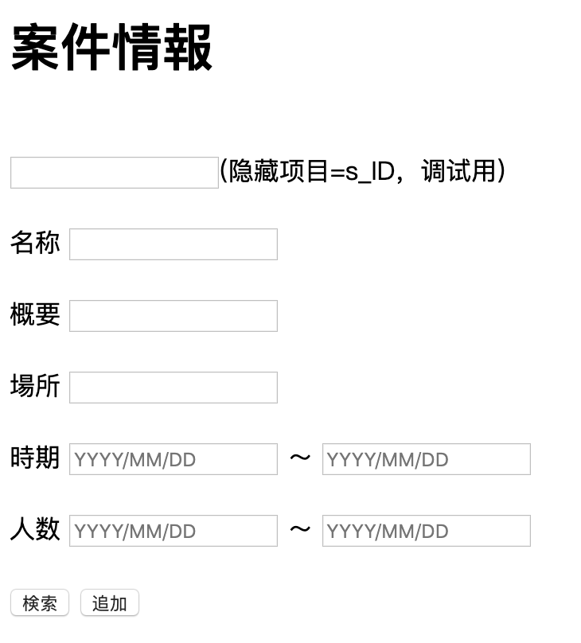
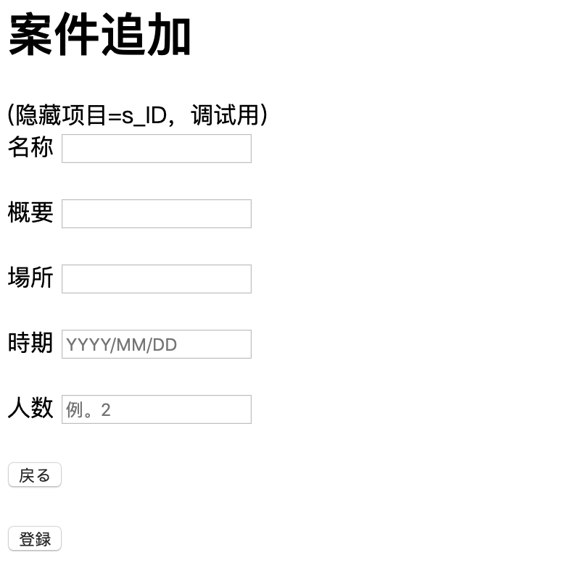

改造后

 | 案件情报 |  |  |  | 案件追加

职种：你在项目里面的职位
工程：你的项目是在干什么
 | 案件名 |  |  |  | 案件名称
 | 案件概要 |  |  |  | 案件概要
 | 案件地点 |  |  |  | 案件場所
 | 职种 |  |  |  | 担当職種
 | 工程 |  |  |  | 所在工程
 | 案件开始日 | YYYY/MM/DD | 〜 | YYYY/MM/DD | 作業開始年月日 | YYYY/MM/DD
 | 预计终了日 | YYYY/MM/DD | 〜 | YYYY/MM/DD | 作業预计终了年月 | YYYY/MM/DD
 | 实际终了日 | YYYY/MM/DD | 〜 | YYYY/MM/DD | 作業实际终了年月 | YYYY/MM/DD
 | 人数 |  | 〜 |  | 募集人数
 |  |  |  |  | チーム人数
検索
追加
 |  |  |  |  | 開発言語
 |  |  |  |  | FrameWork
 |  |  |  |  | ツール
 |  |  |  |  | OS
 |  |  |  |  | DB

戻る

登録

UI
画面迁移图

 | 社员检索画面 |  |  | 社员信息照会画面 |  |  | 技术者技术信息照会画面 |  |  | 技术者技术信息编辑画面

 | 技术者技术信息检索画面 |  |  | 技术者技术信息追加画面

【技术方向】与【技术项目】这个东西还是写在property文件里最理想。既可以让用户参照，也可以追加新的选项。
 |  | 同时为了防止用户重复添加，英文都转成大写字母后做重复名称CHK
OS | DB | 言語ツール |  | 業種 |  | 業務
Unix | SYBASE | C |  | 建設業 |  | 財務会計
Linux | Oracle | C++ |  | 官公庁・自治体 |  | 生産管理
Windows | SQL Server | C＃ |  | 製造業 |  | 人事・給与
追加可能 | Access | ABAP |  | 流通業 |  | 販売・物流
 | MongoDB | SQL |  | ゲーム |  | 組込みソフト
 | PostgreSQL | Excel |  | 小売業 |  | イメージ・画像処理
 | MｙSQL | PL /SQL |  | 金融・保険 |  | POSシステム
 | 追加可能 | PHP |  | 追加可能 |  | セキュリティ
 |  | JSP |  |  |  | 認証
 |  | JSF |  |  |  | 品質管理
 |  | JavaScript |  |  |  | 環境管理
 |  | HTML |  |  |  | 制御処理
 |  | VB.net |  |  |  | 性能評価
 |  | Java |  |  |  | DB構築
 |  | SALESFORCE |  |  |  | LAN/NW構築
 |  | VBScript |  |  |  | 追加可能
 |  | Tomcat
 |  | Jboss
 |  | Ajax
 |  | JavaEE
 |  | Hibernate
 |  | SpringMVC
 |  | GlassFish
 |  | 追加可能

 | 技术者检索
例、OS DB 言語ツール 業種 業務

上面大项里面的子项
例、OS下的Linux
 | 技术方向
 | 技术项目
 | 资格-等级
这对这一个技术有什么资格要求
例、Linux下的认证
 | 技术年数-开始年月 |  |  |  | 〜
 | 技术备考说明

这对这一个技术有什么资格要求
例、Linux要求最少年经验
这对这一个技术有什么备考说明
例、Linux下要是会什么就优先什么的
 | 经验案件名称
 | 经验案件概要
 | 经验案件場所
 | 担当职种
 | 所在工程
要求做过什么指定的案件
例、要求在某某项目有过实绩
 | 作業開始年月 |  |  |  | 〜
 | 经验月数 |  |  |  | 〜

 | 检索按钮 | 追加按钮

 | 技术者ID | 技术方向 | 技术项目 | 资格-等级 |  | 年数-开始年月 |  | 技术备考说明 |  | 经验案件名 | 经验案件概要 | 经验案件地点 |  | 担当职种 | 所在工程 | 开始时间 | 经验月数

备注，以上画面和其他画面一样，就是项目更多了一点。

 | 技术者技术信息追加/编辑/照会画面
 |  |  |  |  |  |  |  |  |  |  |  | （社员）检索按钮 |  | 可以调用社员检索画面
 |  |  |  |  |  |  |  |  |  |  |  |  |  | 可以把社员的基本信息用到下面来
 |  |  |  |  |  |  |  |  |  |  |  |  |  | 如果已经是社员，那么基本信息为不可编辑。

 | 社员CD |  |  |  | 检索按钮
 |  |  |  |  |  |  |  |  |  |  |  | （技术）追加按钮 |  | 每按一次就会多出一行入 |  |  | 【新】
 | 姓名 |  |  |  |  |  |  |  |  |  |  | （技术）删除按钮 |  | 每按一次就会删除该行 |  |  | 【新】
 | 性别
您可能之前忙别的行业了。
您是有社会经验的。
也个经验也值钱
 | 生年月日 |  |  |  |  |  |  |  |  |  |  | （经验案件）追加按钮 |  | 每按一次就会多出一行入 |  |  | 【新】
 | 最終卒業学校名 |  |  |  |  |  |  |  |  |  |  | （经验案件）删除按钮 |  | 每按一次就会删除该行 |  |  | 【新】
 | 会社名
 | TEL
 | FAX
 | 最寄駅
 | 最終学位
 | 就職開始年月
 | 語学力 | 日本語 | 読み |  |  | 英語 | 読み
 |  |  | 書き |  |  |  | 書き |  |  |  |  | 登陆按钮 |  | 会把画面入力信息登陆到后台服务
关键字：javascript 动态追加行
 |  |  | 会話 |  |  |  | 会話
 |  |  | 日本語レベル |  |  |  | 英検点数
 | 仕事(留学)経験有無
 | 仕事(留学)経験開始年月

技术情報入力 |  |  |  |  |  |  |  |  |  |  |  | 返回按钮 |  | 会把返回前一画面
 | 追加按钮
 | 技术方向 | 技术项目 | 资格-等级 |  | 年数-开始年月 |  | 技术备考说明
 |  |  |  |  |  |  |  |  | 删除按钮 |  |  | 备注，【新】就是以前从未讲过，这次课第一次出现

経験案件情報入力
 | 追加按钮
 | 经验案件名 | 经验案件概要 |  | 经验案件地点 |  | 担当职种 | 所在工程 | 作業開始年月日 | 作業实际终了年月
 |  |  |  |  |  |  |  |  |  | 删除按钮

 | 登陆按钮

 | 返回按钮

 | 履歴書出力

画面迁移
【选择按钮】
只有在【参照模式】的时候才会显示，
而且此时
允许出现【删除】
允许出现【更新】
允许出现【追加】
一旦被选择，
选择行信息被传回
调取画面
参照画面先（社员检索画面）
将关闭
然后参照元画面
将自动更新表示
 | 技术者技术信息追加/编辑/照会画面 |  |  |  |  |  |  |  |  |  |  | 社员检索画面

 |  |  |  |  |  |  |  |  |  |  |  |  | 姓名
 | 社员CD |  |  |  | 参照 |  |  |  |  |  |  |  | 性别
 |  |  |  |  |  |  |  |  |  |  |  |  | 出生年月日
 | 姓名 |  |  |  |  |  |  |  |  |  |  |  | 入社年月日
 | 性别
 | 生年月日
画面迁移
 | 最終卒業学校名
 | 会社名
 | TEL
 | FAX
 | 最寄駅
 | 最終学位 |  |  |  |  |  |  |  |  |  |  |  | 姓名 | 性别 | 出生年月日 | 入社年月日
 | 就職開始年月 |  |  |  |  |  |  |  |  |  |  |  |  |  |  |  |  | 选择
 | 語学力 | 日本語 | 読み |  |  | 英語 | 読み |  |  |  |  |  |  |  |  |  |  | 选择
 |  |  | 書き |  |  |  | 書き |  |  |  |  |  |  |  |  |  |  | 选择
 |  |  | 会話 |  |  |  | 会話 |  |  |  |  |  |  |  |  |  |  | 选择
 |  |  | 日本語レベル |  |  |  | 英検点数 |  |  |  |  |  |  |  |  |  |  | 选择
 | 仕事(留学)経験有無 |  |  |  |  |  |  |  |  |  |  |  |  |  |  |  |  | 选择
 | 仕事(留学)経験開始年月 |  |  |  |  |  |  |  |  |  |  |  |  |  |  |  |  | 选择
 |  |  |  |  |  |  |  |  |  |  |  |  |  |  |  |  |  | 选择
 |  |  |  |  |  |  |  |  |  |  |  |  |  |  |  |  |  | 选择
 |  |  |  |  |  |  |  |  |  |  |  |  |  |  |  |  |  | 选择
 | 追加按钮 |  |  |  |  |  |  |  |  |  |  |  |  |  |  |  |  | 选择
选择的时候
要往参照元页面返回，
所以要记住【参照元页面】
同时将信息设置到model里面。
还是正常页面跳转。
要求，
元画面的入力信息要保持不变。
 | 技术方向 | 技术项目 | 资格-等级 |  | 年数-开始年月 |  | 技术备考说明 |  |  |  |  |  |  |  |  |  |  | 选择
 |  |  |  |  |  |  |  |  | 删除按钮 |  |  |  |  |  |  |  |  | 选择
 |  |  |  |  |  |  |  |  |  |  |  |  |  |  |  |  |  | 选择
 |  |  |  |  |  |  |  |  |  |  |  |  |  |  |  |  |  | 选择
 |  |  |  |  |  |  |  |  |  |  |  |  |  |  |  |  |  | 选择

 | 追加按钮
 | 经验案件名 | 经验案件概要 |  | 经验案件地点 |  | 担当职种 | 所在工程 | 开始时间 | 经验月数
 |  |  |  |  |  |  |  |  |  | 删除按钮

 | 登陆按钮

 | 返回按钮

 | 履歴書出力

参照画面的跳转式样
任务1
把【技术者页面画】画出来（html）
任务2
实装【参照】按钮，要求能完成跳转。
任务3
在【社员检索画面】页面
完成【参照】模式的追加
任务4
完成【选择】按钮的追加（html）
任务5
完成【选择】按钮的实装

任务1
把【技术者页面画】画出来（html）

任务2
实装【参照】按钮，要求能完成跳转。
方案、只要用固定的URL即可。
同时需要添附
【模式】
【参照元ID】
【参照先ID】
思考
跳转可以写一个CLASS专门对应。
通过画面ID，可以映射指定的DTO到MODEL
跳转信息也要给画面传过去，
否则Server这边就要忘记，

任务3
在【社员检索画面】页面
完成【参照】模式的追加
【模式】信息
0：通常
1：参照
1.这个信息所有画面都将需要
需要用到父类
2.只有被告知的情况下才知道自己是【1：参照】
如何告知呢
作为一个画面隐藏项进行提交。
还有就是参照元画面的画面ID
（否则，如何回退啊？！）

任务4
完成【选择】按钮的追加（html）
1.【选择】按钮只有在【参照】模式才显示

任务5
完成【选择】按钮的实装
1. 选择后，将信息塞入【技术者技术信息】
2. 页面转送

任务6
完成【技术者】画面的渲染
同时页面需要有cookie信息的刷新。
注，cookie信息只保留检索条件信息，
不包括检索结果信息

父类
【模式】
【参照元ID】
【参照先ID】

社员DTO
【姓名】
【性别】
【出生年月】
技术者DTO
【模式】
【参照元ID】
【参照先ID】

整体架构图
负责页面/数据的展示 |  |  | 负责页面的控制 |  | 负责业务处理 |  |  | 负责数据的读写

IE
Controller
Service
DB

URL

 |  |  | 初期表示
 |  |  |  | 返回指定的JSP

JSP

Bean/DTO

 |  | 首页画面

Bean/DTO

URL

文件
 |  |  | 检索

 |  |  |  | 检索处理
 |  |  |  |  |  |  | 查询文件
 |  |  |  |  |  |  |  |  | 读取文件

 |  |  |  |  |  |  | 反馈结果

 |  |  |  |  |  | 进行比对
JSP

Bean/DTO
 |  |  |  | 反馈结果

 |  |  |  | 渲染指定的JSP
 |  |  |  | 返回指定的JSP

 |  | 结果画面

参考老师git的代码
自己在本地新建工程

想把指定画面显示出来，
就要先写它的JSP（HTML）
然后再写它的Controller

如何写JSP
 | 先找一个画面
 | 复制，重命名，改成自己的
 | 然后在此基础之上该。

 |  | <label>社員CD</label> <input id="社員CD" name="社員CD" type="text" value="">
 |  | <input type="button" id="search_btn" value="参照">

 |  | $("#社員参照_btn").click(function() {
 |  | executeAction('http://localhost:8080/JavaMiddleClassCompleteSource/社員getTestData');
 |  | });

再写Controller
 | 同样找一个类似的
 | 只是改一下CLASS名字即可。

 | 先跑起来最重要，只需要改一下名字即可。建立信心。

